Лист1
Проект по реконструкції огорожі дитячого садочку №355 "Ясочка"

Сітчастий металевий паркан

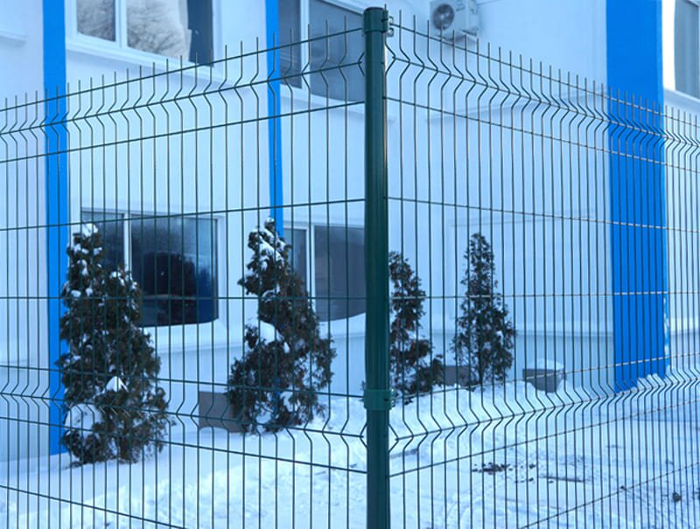

Найменування обладнання | Сума грн.
Секція ЕКО, товщина 3/3 мм. розмір 2030х2500 мм.
Стовп профільний 60х40 мм. , Товщина 1,5 мм. / Довжина 2500 мм.
Ворота Класик Серія 11 / в комплекті з ключами і натискним гарнітуром /
Хвіртка Класик Серія 11 / в комплекті з ключами і натискним гарнітуром /
Всього | 130029грн.

Найменування робіт | Од.вим | К-сть | Ціна, грн. | Сума, грн.
Монтаж секційної огражі(оцинкований прут + полімерне покриття -RAL 6005) висотою до 2400 мм. | пог.м. | 310 | 240.00 | 74400.00
Монтаж воріт ширина 4000 х 2000.мм. (оцинкованний прут + полімерне покриття -RAL 6005) висотою до 2400 мм. | шт | 2 | 3000.00 | 6000.00
Монтаж хвіртки ширина 1000 мм.х2000 мм.(оцинкований прут + полімерне покриття -RAL 6005) висотою до 2400 мм. | шт | 1 | 1500.00 | 1500.00
Бетон М 250 + подача на об'єкт | куб.м. | 7 | 720.00 | 5040.00
Демонтаж старої панельної огорожі | шт | 140 | 60.00 | 8400.00
Вивіз будівельного сміття з об'єкту | шт | 2 | 3000.00 | 6000.00
Демонтаж старих бетонних стовпів | шт | 140 | 120.00 | 16800.00
 |  |  |  | 118140.00

Є сертифікати якості.
Кошторис:

Вартість монтажу та демонтажу обладання | 118140 грн
Вартість обладання | 130029 грн
Обовязковий резерв 20 процентов | 49634 грн

Загальна вартість: | 297800 грн

